Effect Size
 | EFFECT SIZE

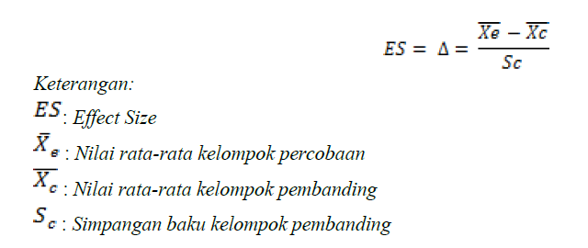
MENGGUNAKAN EFFECT SIZE

no penelitian | rata-rata eksp | rata-rata kontr | stndar dev kontrol | effect sizr
1 | 77.41 | 64.385 | 7.5917 | 1.715689503
2 | 65.875 | 62.45 | 6.525 | 0.52490421456
3 | 50.925 | 49.725 | 12.735 | 0.094228504122
4 | 70.45 | 65.03 | 8.1515 | 0.66490829909
5 | 64.425 | 57.1165 | 15.4535 | 0.47293493383
6 | 75.6 | 64.73 | 8.99 | 1.2091212458
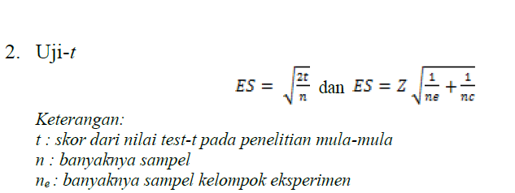
7 | 91.216 | 82.631 | 5.29 | 1.6228733459
8 | 74 | 60 | 8.155 | 1.7167381974
9 | 80.83 | 64.17 | 9 | 1.8511111111
11 | 0.4545 | 0.3196 | 0.9187 | 0.14683792315
13 | 9.835 | 7.76 | 2.545 | 0.81532416503


MENGGUNAKAN UJI T
no penelitian | skor uji t | banyak sampel (n) | banyak kelas eksperimen | effect size
10 | 8.8367 | 37 | 18 | 0.69112911924
12 | 17.532 | 30 | 14 | 1.0811105401

HASIL EFFECT SIZE
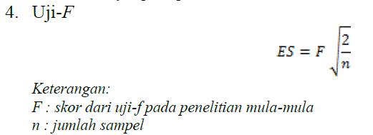
No Penelitian | ES
1 | 1.71569
2 | 0.5249
3 | 0.09423
4 | 0.66491
5 | 0.47293
6 | 1.20912
7 | 1.62287
8 | 1.71674
9 | 1.85111
10 | 0.69113
11 | 0.14684
12 | 1.08111
13 | 0.81532
Rata-rata ES | 0.96976153846

